ამოცანა 88
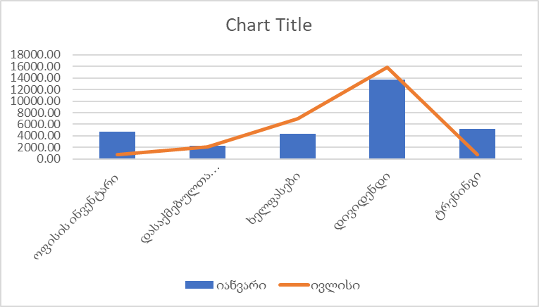
საქმიანობა | იანვარი | თებერვალი | მარტი | აპრილი | მაისი | ივნისი | ივლისი | აგვისტო | სექტემბერი | ოქტომბერი | ნოემბერი | დეკემბერი
ოფისის ინვენტარი | 4744.80 | 3215.00 | 1191.00 | 1184.00 | -218.65 | 546.00 | 700.00 | 968.00 | 173.00 | 560.00 | 356.00 | 289.00
დასაქმებულთა საწვავი | 2283.00 | 1781.00 | 2545.00 | 1012.00 | 2322.00 | 2275.00 | 2098.00 | 2167.00 | 1250.00 | 2409.00 | 663.00 | 1221.00
ხელფასები | 4310.00 | 2709.00 | 7255.00 | 7373.00 | 5231.00 | 5551.00 | 6992.00 | 6717.00 | 5206.00 | 6256.00 | 5916.00 | 6090.00
დივიდენდი | 13778.00 | 13280.00 | 13799.00 | 17320.00 | 19699.00 | 15392.00 | 15843.00 | 14870.00 | 13424.00 | 784.00 | 11957.00 | 9200.00
ტრენინგი | 5134.00 | 3643.00 | 3751.00 | 4488.00 | 4674.00 | 1912.00 | 701.00 | 574.00 | 5926.00 | 209.00 | 399.00 | 597.00

